Hoja1
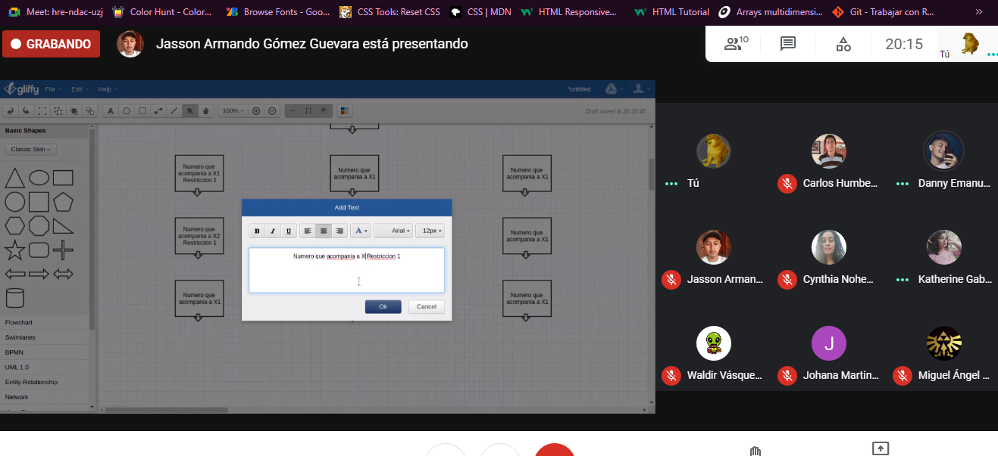
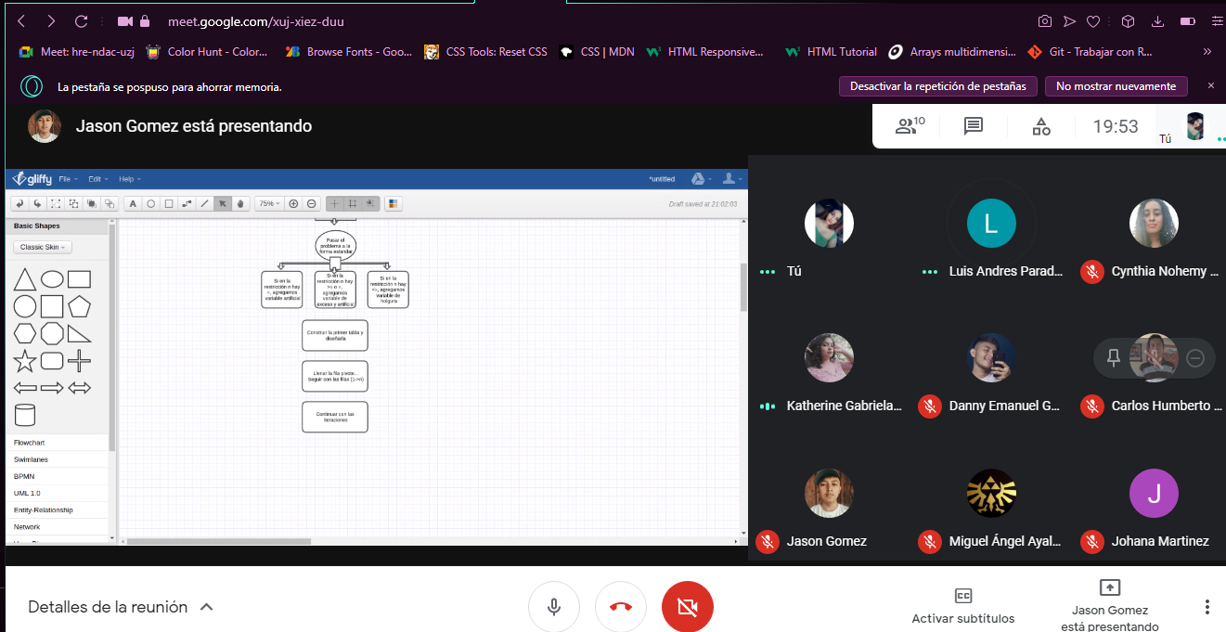
nombre | 31/5/2021 | 2/6/2022
Katherine Gabriela Amaya Sanchez | asistio | asistio
Isaias Antonio Cordon Pineda | no asistio por una reuniom familiar , (celebrando su cumpleaños) | asistio
Jason Armando Gomez Quevara | asistio | asistio
Danny Enmanuel Guevara Arriaza | asistio | asistio
Cynthia Noemy Hernadez Zavala | asistio | asistio
luis Andres Parada Barrero | no asistio por problemas de salud(dolor de cabeza) | asistio
Monica Jonana Portillo Martinez | asistio | asistio
Carlos Humberto Posada Gaitan | asistio | asistio
Miguel Angel Ayala Bejarano | asistio | asistio
victoria Gabriela Velasquez | asistio | asistio
waldir vasquez rosa | asistio | no tenia luz

